シート1
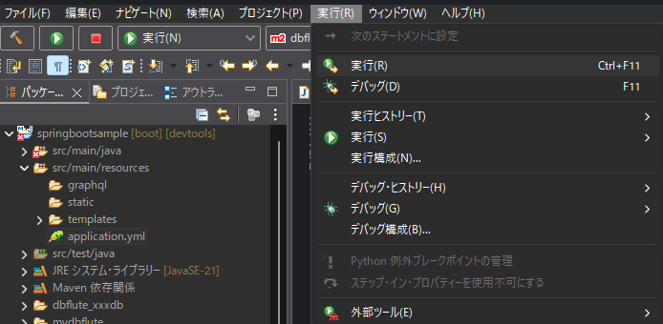

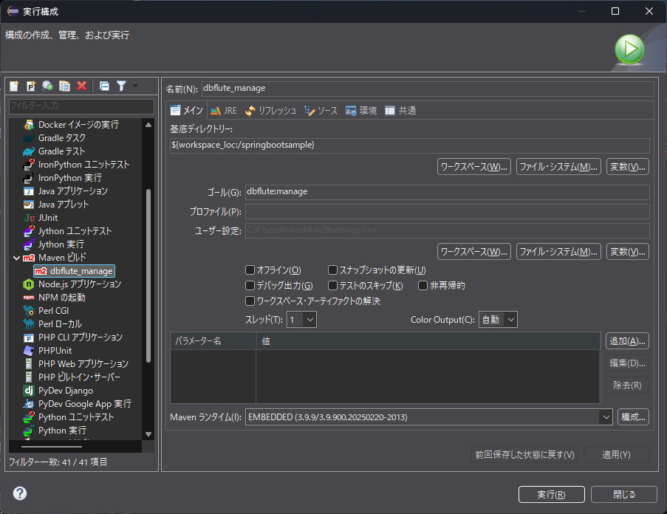

 | dbflute:manage

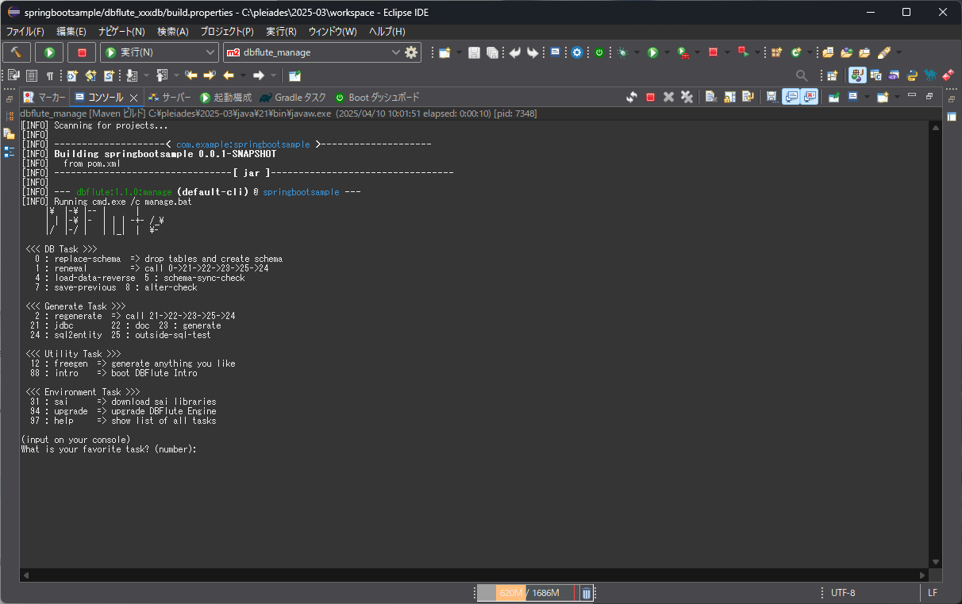

0:replace-schema.sqlの内容をDBに登録する
2:DBからTBL情報を取得し、JAVAソースを作成する

